Sheet1
2026年招生宣传及校园开放日活动 宣传物品采购清单
序号 | 项目 | 技 术 规 格 | 数量（个） | 单价（元） | 总价（元） | 备注
1 | 帆布袋 |  | 6000
2 | 帆布袋 |  | 6000
3 | 拉画笔 | 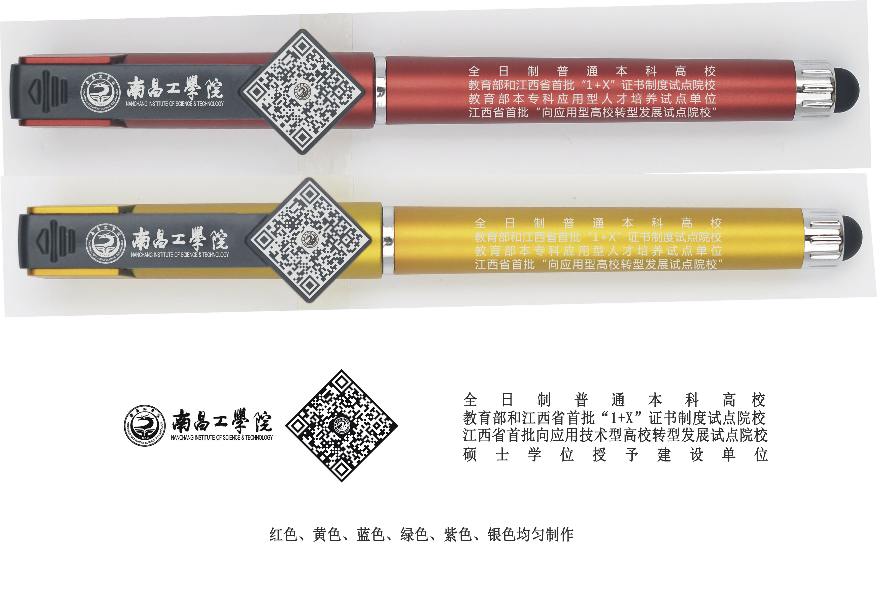 | 15000
合计 |  |  |  |  | 0

